Reporte
Reporte Operativo: Boletoplis - Fecha: 2026-04-18
Total de Usuarios: 3
Total de Recintos: 1
Total de Eventos: 1
Metricas
Top Eventos

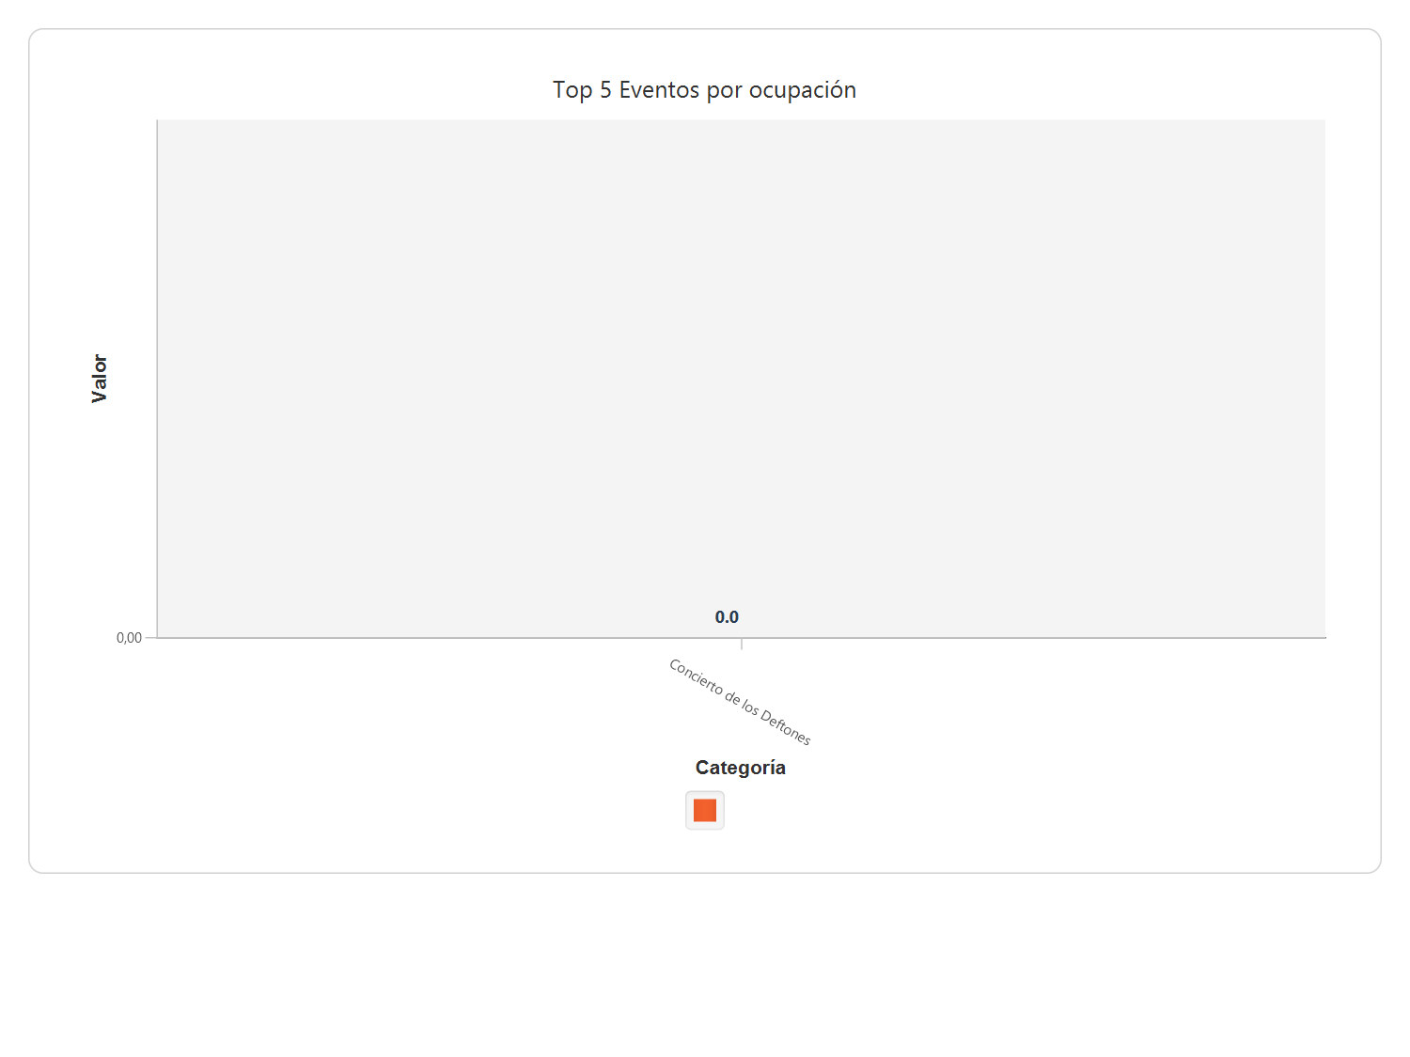

Nombre | Ocupación | Ganancia
Concierto de los Deftones | 0,00 | 0,00

